Worksheet
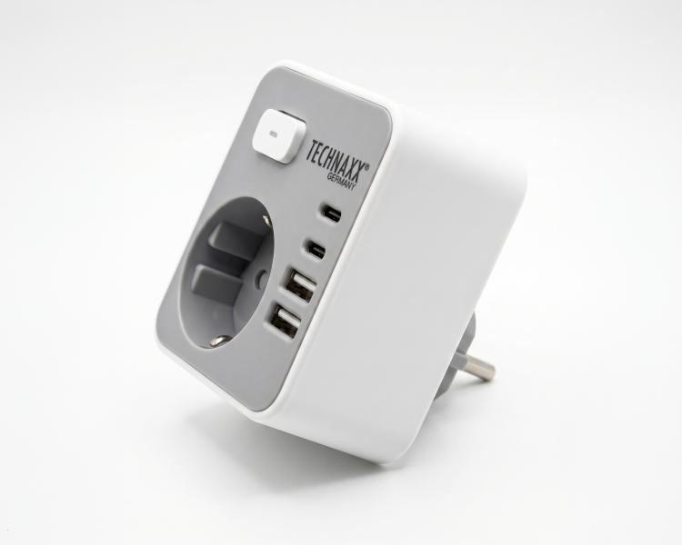
Technaxx Steckdosenadapter 230V 2x USB-A 2 x USB-C Schalter TX-399

Artikelnummer | 5454 |  | VE | Keine Angabe
EAN | 4260358124322 |  | Stück pro Palette | Keine Angabe
Zollnummer | 8544422100 |  | Lagen Pro Palette | Keine Angabe

Abmessungen - Artikel
Länge(cm) | Breite(cm) | Höhe(cm) | Gewicht(g)
8 | 8 | 7 | 110

Abmessungen - Artikelverpackung
Länge(cm) | Breite(cm) | Höhe(cm) | Leergewicht(g) | Gewicht(g) Artikel+Verpackung
20 | 15.5 | 7 | 20 | 130

Abmessungen - VE Karton (Masterkarton)
Länge(cm) | Breite(cm) | Höhe(cm) | Gewicht(g)
0 | 0 | 0 | 0

Verpackung - Bestandteile
Rest Zubehör (g) | Papier/Pappe (g) | Styropor (g) | Kunstst. Hohlkörper(g) | Kunstst. Folien(g) | Materialverbunde (g)
0 | 0 | 0 | 0 | 0 | 0

Weiterführende Informationen
Technaxx Reseller Portal

